Sheet1
宠物界面评审
 | 准备阶段
 |  | 首先请大家去svn://192.168.199.122/gd/产品原型设计/COMS 获得资源 |  |  |  | （记得更新至最新版）

 |  | 原型使用方法
 |  |  | windows玩家
 |  |  |  | 将上述文件夹更新至最新版本
 |  |  |  | 点击 | 运行原型工具



 |  |  |  | 点击PC预览，即可在浏览器中查看原型

 |  |  | mac玩家
 |  |  |  | 点击 | 运行浏览器

 |  |  |  | 即可在浏览器中查看原型

 | 体验阶段
 |  | 包含宠物图鉴、宠物碎片合成

 |  | 1. 进入原型后，从主界面进入宠物界面，点击“图鉴”进入宠物图鉴界面
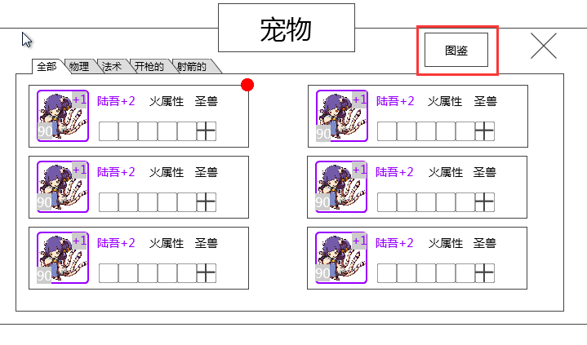

 |  | 2.图鉴界面分为火、水、木、暗、光五个页签，每个页签内部操作相同，所以页面内操作只在“火”页签内做了演示
 |  |  | 图鉴样式：亮起代表玩家已经召唤过该宠物，灰着代表玩家从未召唤过该宠物
 |  |  |  | 无论头像是否亮起，无论碎片是否足够合成，均可点击进入宠物合成界面
 |  | 3.点击第一个花魄头像，进入宠物合成界面
 |  |  | 进行第一次召唤：利用花魄碎片召唤
 |  |  | 完成后进行第二次召唤：利用花魄碎片+万能碎片召唤
 |  |  | 回到宠物图鉴界面
 |  |  | PS：万能碎片的功能：万能碎片最大只能替换一定比例的宠物碎片，若玩家拥有的万能碎片足够支付某宠物可替换比例的最大值，则选择了万能碎片后，一定消耗最大值；
 |  |  | 若玩家拥有的万能碎片不足够支付某宠物可替换比例的最大值，则选择了万能碎片后，消耗掉玩家拥有的所有量。
 |  | 4.点击第二个摸摸头像，进入宠物合成界面
 |  |  | 进行一次召唤：利用摸摸碎片+万能碎片召唤
 |  |  | 完成召唤后，回到宠物图鉴界面
 |  | 5.可以在各个属性的切页间切换，但除了火之外的页面没有操作演示

